节假日一览表
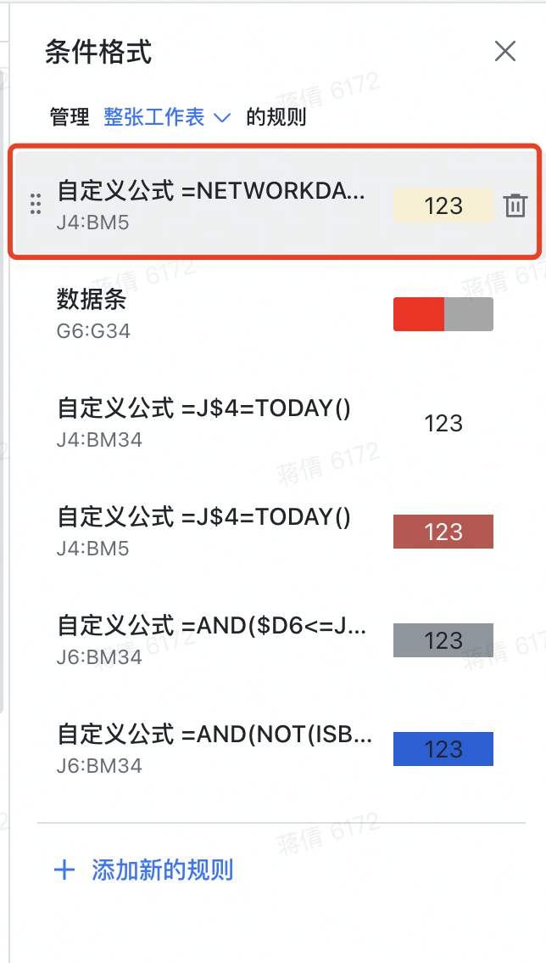
节日 | 放假时间 | 上班时间 | ❗️此页Sheet用于计算2026年度中国大陆地区的假期和调休情况，与甘特图时间轴的调休标识关联，请勿删除❗️
元旦 | 2026-01-01 | 2026-01-04
元旦 | 2026-01-02 | 2026-02-14 | 1. 模板创建者可保护本子表，禁止其他协作者编辑本子表
元旦 | 2026-01-03 | 2026-02-28 | 2. 保护子表后，可隐藏本页
春节 | 2026-02-15 | 2026-05-09 | 3. 如需自行调整假期和调休情况，可自行更新左侧B列和D列的日期；更新后，在“项目甘特图”表中，选择“条件格式”——“管理规则”——“整张工作表”，找到“自定义公式=NETWORKS.INTL……”的规则
春节 | 2026-02-16 | 2026-09-20
春节 | 2026-02-17 | 2026-10-10 | 4. 将公式【 =NETWORKDAYS.INTL(J$4,J$4,1,'2024节假日一览表'!$B$2:$B$30)+COUNTIFS('2024节假日一览表'!$D$2:$D$9,">="&J$4,'2024节假日一览表'!$D$2:$D$9,"<="&J$4)=0 】中的'2024节假日一览表'!$B$2:$B$30及'2024节假日一览表'!$D$2:$D$9范围扩充到与新增范围一致即可
春节 | 2026-02-18
春节 | 2026-02-19
春节 | 2026-02-20
春节 | 2026-02-21
春节 | 2026-02-22
春节 | 2026-02-23
清明节 | 2026-04-04
清明节 | 2026-04-05
清明节 | 2026-04-06
劳动节 | 2026-05-01
劳动节 | 2026-05-02
劳动节 | 2026-05-03
劳动节 | 2026-05-04
劳动节 | 2026-05-05
端午节 | 2026-06-19
端午节 | 2026-06-20
端午节 | 2026-06-21
中秋节 | 2026-09-25
中秋节 | 2026-09-26
中秋节 | 2026-09-27
国庆节 | 2026-10-01
国庆节 | 2026-10-02
国庆节 | 2026-10-03
国庆节 | 2026-10-04
国庆节 | 2026-10-05
国庆节 | 2026-10-06
国庆节 | 2026-10-07

